コードレビュー相談
■加盟店審査更改 加盟店審査APスケジュール |  |  |  |  |  |  |  |  | ※JIRAで11月末（期日は12月末）で1回目レビューを依頼する。
 | 領域 | フェーズ | 20/05 | 20/06 | 20/07 | 20/08 | 20/09 | 20/10 | 20/11 | 20/12 | 21/01 | 21/02 | 21/03 | 21/04 | 21/05 | 21/06 | 21/07 | 21/08 | 21/09 | 21/10 | 21/11
設計 3.0ヶ月
構築/単体試験 6.0ヶ月
総合 1.0ヶ月
ﾘﾘｰｽ 1.0ヶ月

IT 4.0ヶ月

コードレビュー 2.0ヶ月

★設計会議【承認済】
★本番検証会議【未】

■依頼JIRA
<https://jira.rakuten-it.com/jira/browse/CARDSYSPM-3011>

■プルリクURL
<https://git.card.intra.rakuten-it.com:7990/projects/CARD_SYSTEMS/repos/card-systems/pull-requests/10185/overview> |  |  |  |  |  |  |  |  |  |  |  |  |  |  |  |  | 森山さんが過去に入れているプルリクのコメント確認
 |  |  |  |  |  |  |  |  |  |  |  |  |  |  |  |  | Masterからのﾌﾞﾗﾝﾁでプルリク作成する（AMAOR分のソースも交じって大丈夫）
 |  |  |  |  |  |  |  |  |  |  |  |  |  |  |  |  | プルリクに森山さんの承認ボタン追加する
■開発状況
本田（上床さん）レビューに関しては更改案件で本数も多い為、レビュールールと管理表を標準化して各設計書、コード、テスト仕様書を進めております
 | ⇒過去分同様にプルリクは承認ボタンのみで本田は実施（レビュー証跡は別管理のため）
\\fs1\SystemDev\Prj_Mgmt_G\L.1\Project\00080647_加盟店審査システム更改 P-21401\020.FundamentalDesign\20.加盟店審査（加盟店審査）\040.Screen-FormDesign\ReviewRecord
##レビュー依頼表.xlsx
※各機能ごとにレビュー管理票作成して対応しております

■レビュー依頼内容
 | ※コードレビューチェックリストとSonar完了後に依頼（※SonarはJDK11専用の環境構築待ち。はやひさん対応中）
 | ※こまごました要件の取込有無などは本田レビューにて実施。過去案件同様レベル（気になった点）やTIGや他更改案件でレビューまでに問題提起されたポイントなどあればその点を大きく見ていただきたいと思います
 | ※コードレビューチェックリストのチェック事項は決済代行リニューアル時に使用されたCheckStyleで大きな部分はチェックしています
 | ※レビュー依頼時にソース一覧を提示して、新規と既存流用などレビュー対象がわかる一覧作成して依頼します |  |  |  |  |  |  |  |  |  |  |  | ⇒これは無しでOK

■工数について
 | 森山さんレビュー用工数は確保できており、予定期間2人月分は問題なし

■その他
先にアドバイスいただいた以下は取り込んでおります
・パッケージ構成(https://jira.rakuten-it.com/jira/browse/CARDPMG-1789)
⇒card-systemsでのGit管理およびパッケージ構成
・EJB⇒CDI対応

過去やり取り含めたの資料格納場所
\\fs1\SystemDev\Prj_Mgmt_G\L.1\Project\00080647_加盟店審査システム更改 P-21401\999.Others\コードレビュー対応（森山さんとのやり取りなど）

認証基盤のPOC
■新環境の開発構築手順
 | \\fs1\SystemDev\Prj_Mgmt_G\L.1\Project\00080647_加盟店審査システム更改 P-21401\999.Others\work\00.共有\03.新規参画者向け資料\開発関連
 | \新環境構築手順書(java11).xlsx

 | ※加盟店審査開発環境でビルドが通る「.m2」資産
 | \\fs1\SystemDev\Prj_Mgmt_G\L.1\Project\00080647_加盟店審査システム更改 P-21401\999.Others\work\00.共有\03.新規参画者向け資料\開発関連
 | \.m2

■開発プランチ
 | https://git.card.intra.rakuten-it.com:7990/projects/CARD_SYSTEMS/repos/card-systems/browse?at=refs%2Fheads%2Fcore%2Fprj%2F00080647_MerchantScreeningSystemRenewal_MERCHANT

■現行本番の画面遷移
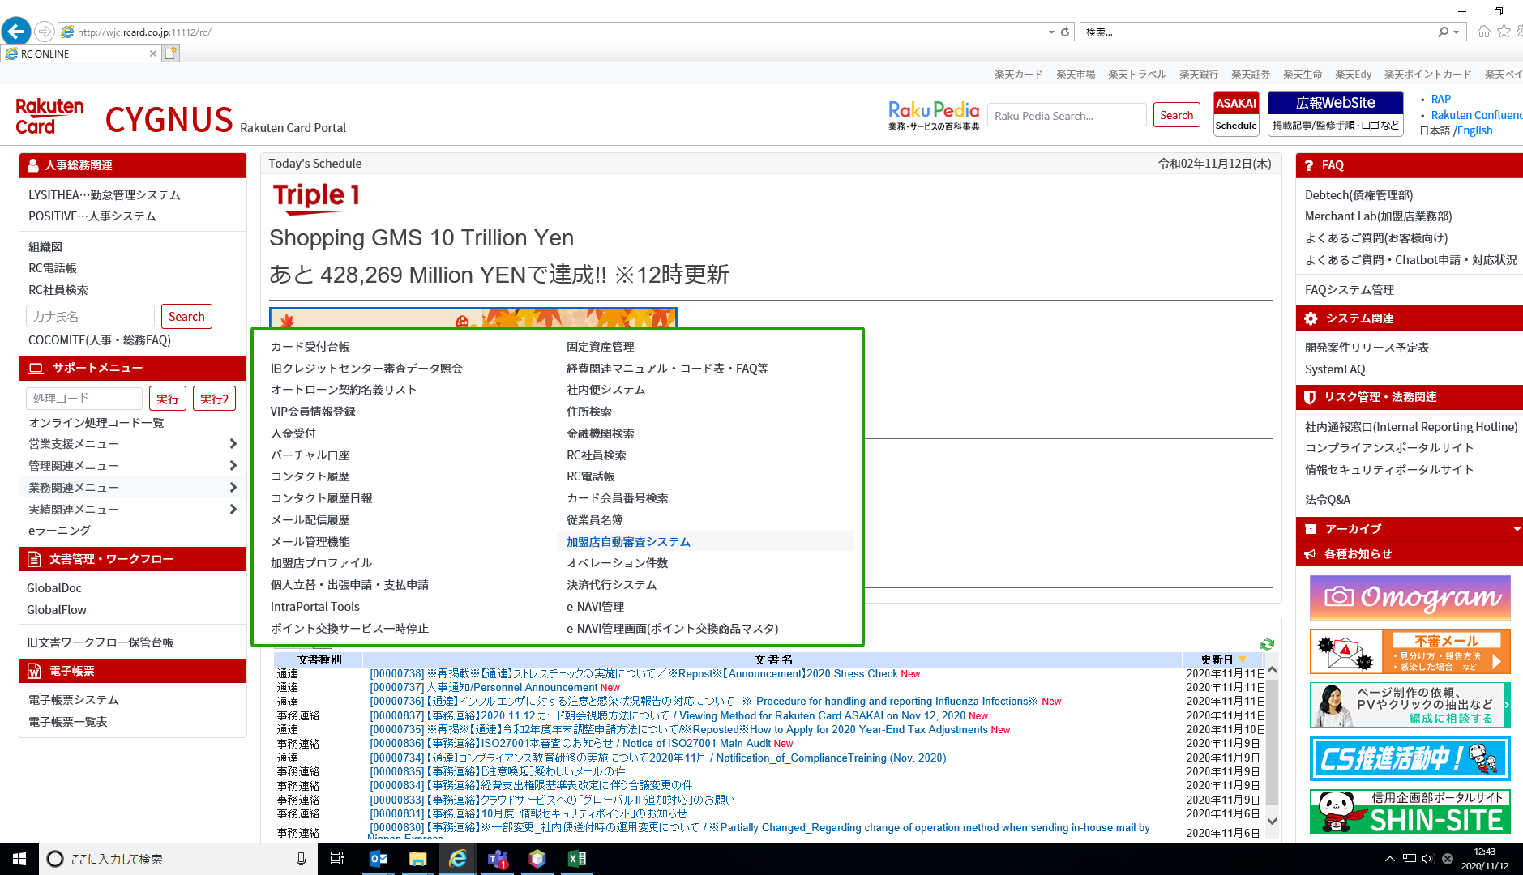

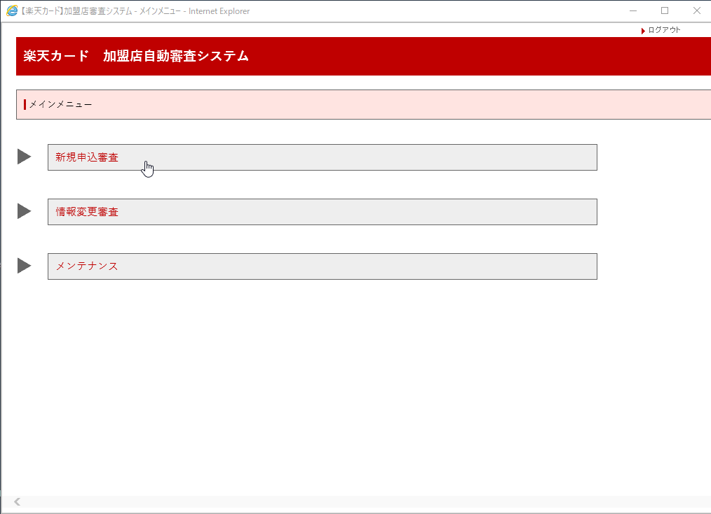

■開発中資産での画面遷移
※Index.xhtml |  | ※main-manu.xhtml
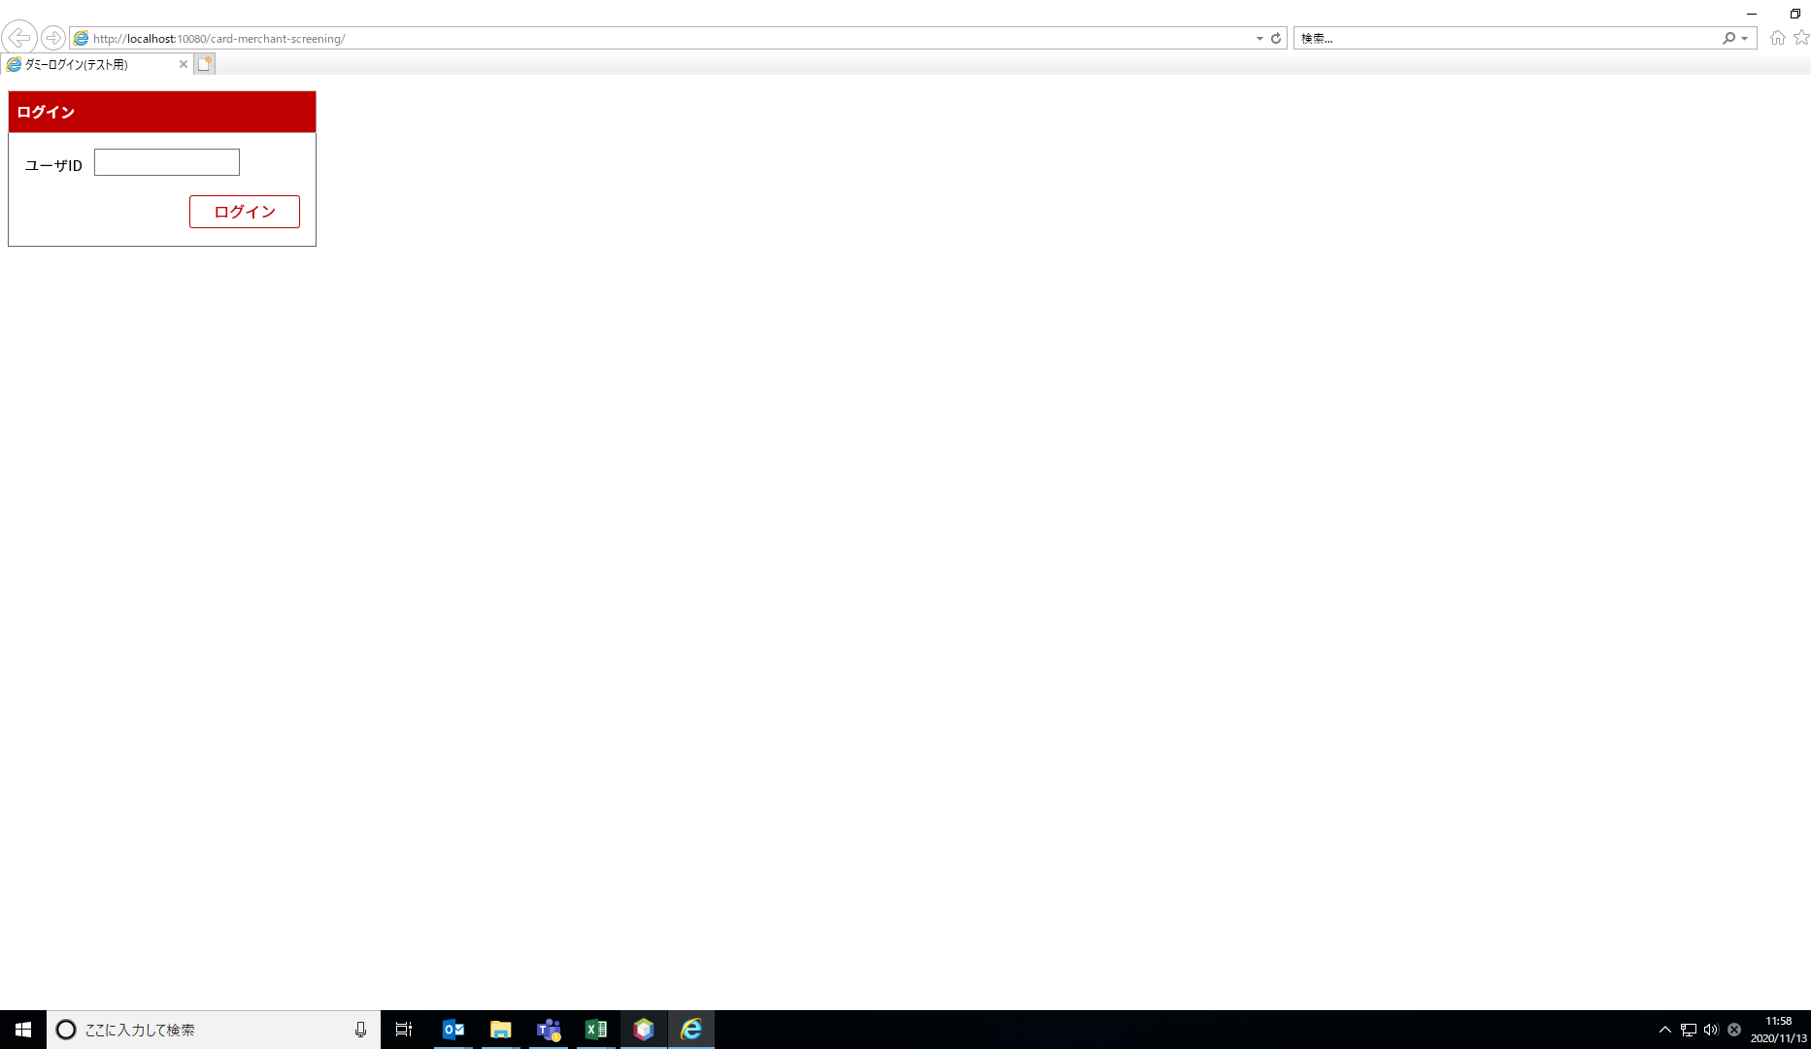
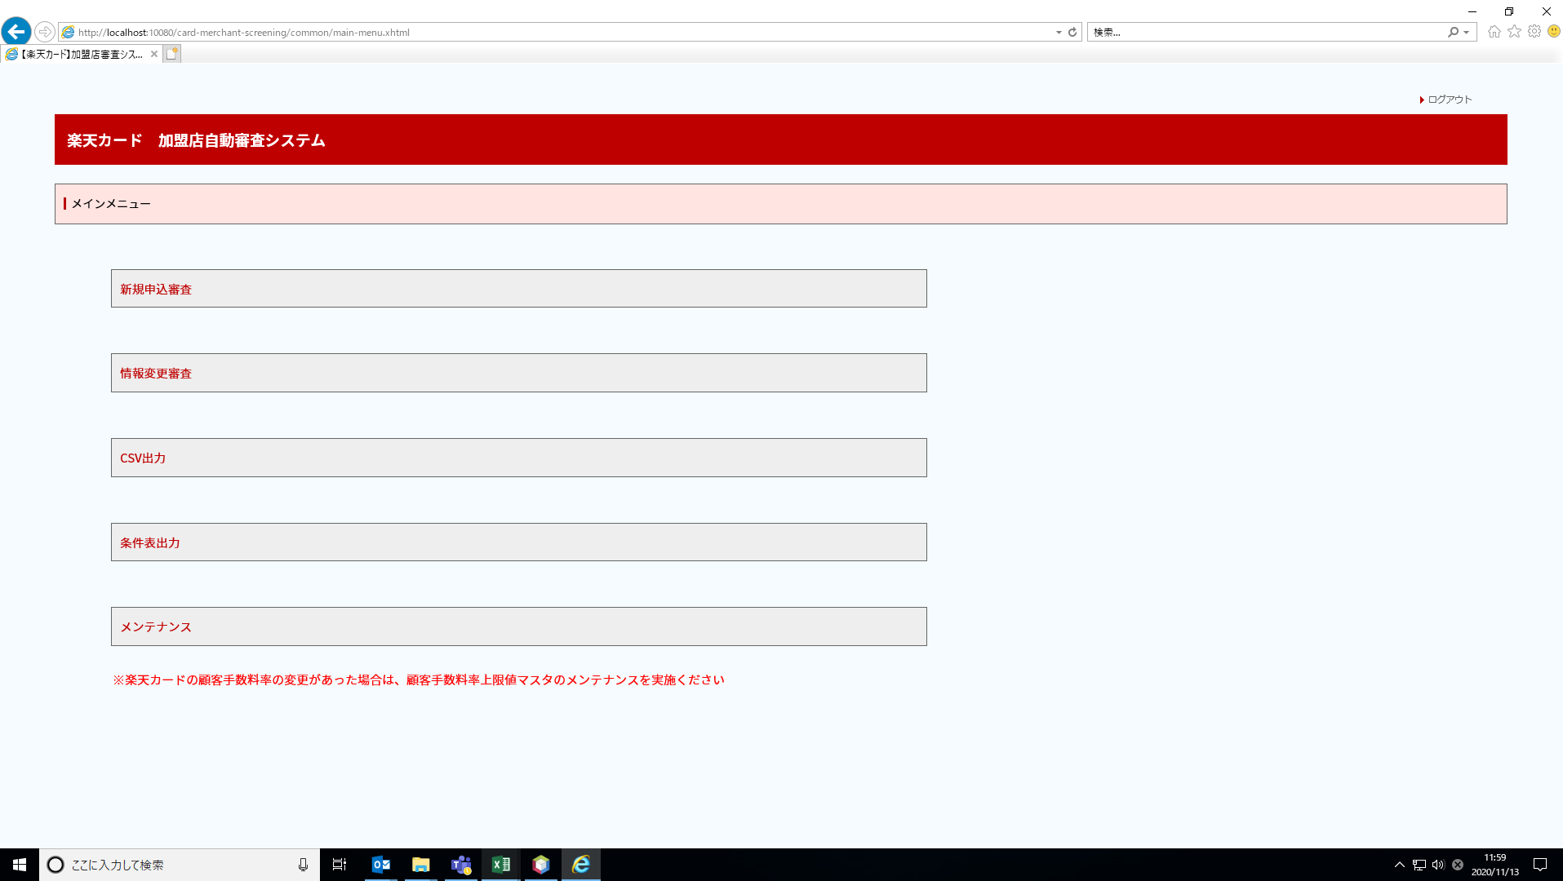

■ソース

